Sheet2
新开客户申请表
所属大区：东北区 业务人员：安雯 1
客户基本情况 | 客户名称 | 赵春弟 |  |  | 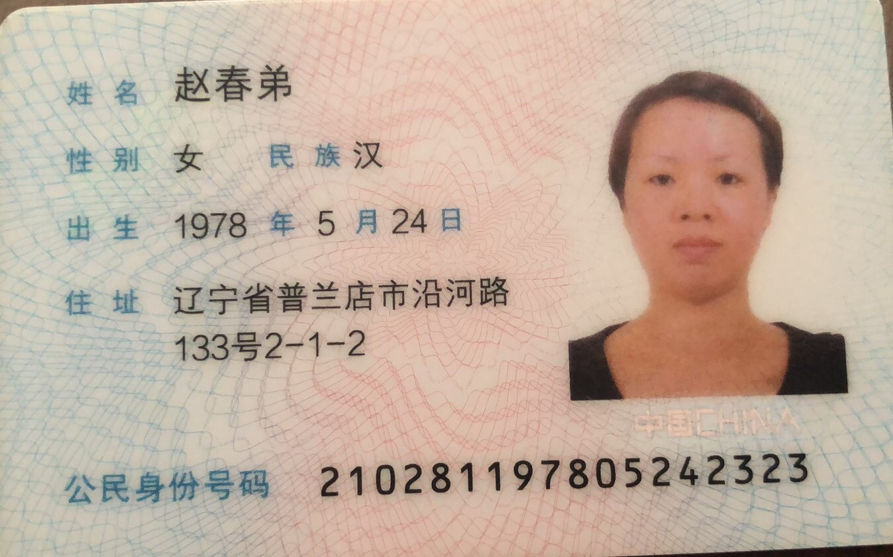 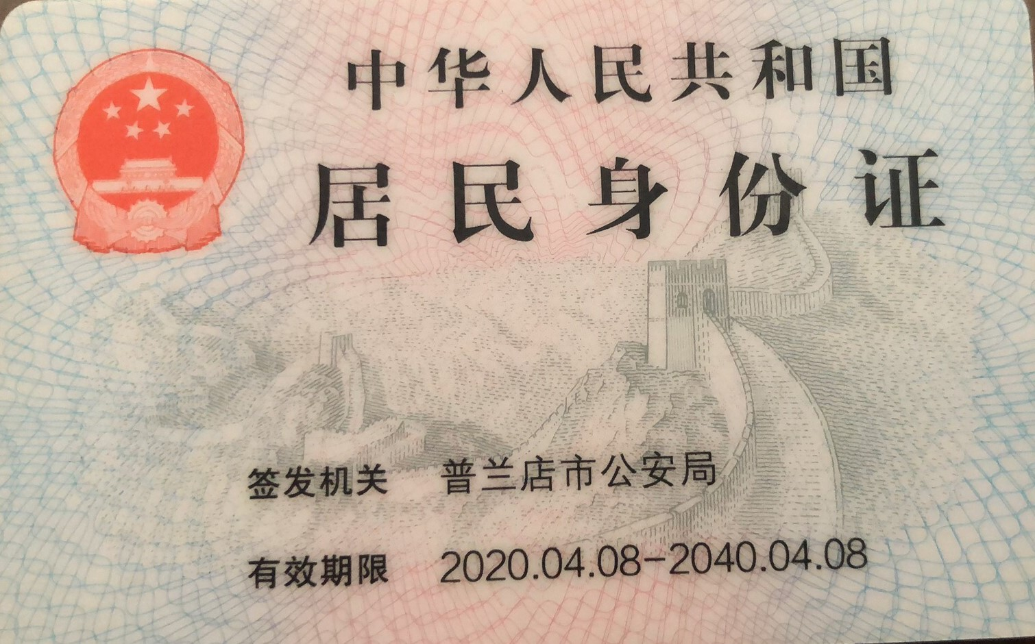 营业执照/身份证
 | 法人 |  | 电话 | 15542345156
 | 实际老板及电话 | 赵春弟/15542345156 | 老板生日 | 阴历4月18日
 | 老板生肖 | 马 | 店庆日 | 2021-12-01
 | 营业执照地址
 | 店面地址 | 辽宁省大连市普兰店区渤海街291-6号宝艺隆
 | 收货人、电话、地址 | 赵女士/15542345156/辽宁省大连市普兰店区渤海街291-6号宝艺隆
与侨宝签约情况 | 客户等级 | 经销商 | 新增分销数量
 | 任务量 | 30万 | 首款 | 10万
 | 授权区域 | 辽宁省大连市普兰店区 | 授权期限 | 1年
 | 是否为区域独家代理 | 是
客户经营产品 | 所售产品是否全为侨宝 | 否 | 在售其他品牌名称 | 白茶普洱茶茶具
 | 全年销售所有产品总额 | 150万 | 侨宝产品占比 | 20%
 | 侨宝陈皮占比 | 80% | 侨宝柑普茶占比 | 20%
网点情况 | 列出名下现有分销体系
客户情况说明 | 客户具体情况说明 （不少于3条） | 1 | 热衷侨宝产品
 |  | 2 | 侨宝为店内唯一品牌产品
 |  | 3 | 客户质量优异
该客户享受的折扣及优惠政策 |  | 经销商
营销事业部总监签字

